面积位置
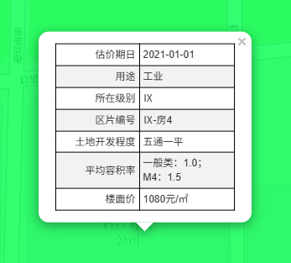
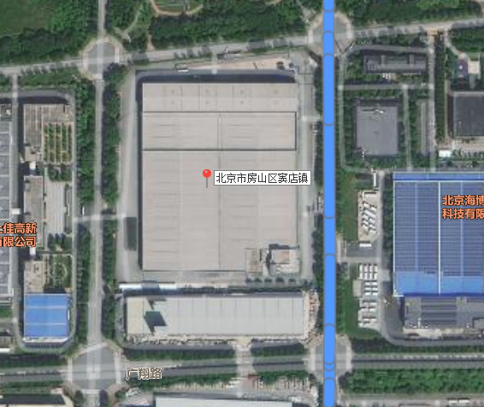

 |  |  |  |  |  | 楼号 | 总层数 | 结构 | 建筑面积 | 用途 |  | 建安单价 | 建安总额 | 总值 | 楼面单价 | 净值 | 净值单价
 |  |  |  |  |  | 1 | 5 | 钢混 | 33992.86 | 标准厂房 |  | 3000 | 10198 | 19398 | 5706 | 18669.06 | 5492
 |  |  |  |  |  | 2 | 1（-1） | 钢混 | 79.63 | 消防泵房 | 39.815 | 2000 | 16 | 30 | 3767 | 29.29 | 3678
 |  |  |  |  |  | 3 | 1 | 钢混 | 50.21 | 传达室 |  | 1500 | 8 | 15 | 2987 | 14.65 | 2918
 |  |  |  |  |  |  |  |  | 34122.7 |  |  | 2996 | 10222 | 19444 |  | 18713

序号 | 坐落 | 建筑面积 | 总层数 | 用途 | 不动产权证证号
1 | 房山区启航西街2号院1号楼1至5层101 | 33992.86 | 1-5层 | 标准厂房 | 京（2023）房不动产权第0013581号
2 | 房山区启航西街2号院2号-1至1层101 | 79.63 | -1-1层 | 消防泵房 | 京（2023）房不动产权第0013576号
3 | 房山区启航西街2号院3号1层101 | 50.21 | 1 | 传达室 | 京（2023）房不动产权第0013585号
 | 合计 | 34122.7

